Solicitud gráfica
 | Área: | Matemáticas |  |  | Fecha:
 | Grado: | 9
 | Título del tema: | Las sucesiones y las progresiones |  |  | ¿Cuaderno de estudio o recurso? | Cuaderno de Estudio
 | Editor: | Cristhian Bello Rivera

 | Código guión o recurso: | MA_09_08_CO | ← Para determinar este código, visite la hoja de Ayuda
 |  |  |  |  | ESPECIFICACIÓN DE ARCHIVOS A ENTREGAR
Núm. | Archivo Shutterstock o ruta en web | Imagen para: | Tipo | Formato | Nombre imagen SMALL | Tamaño imagen SMALL | Nombre imagen ZOOM | Tamaño imagen ZOOM | Descripción | Observaciones
IMG01 | Ver descripcion | Cuaderno de Estudio | Ilustración | Vertical | MA_09_08_CO_IMG01_small | 526 x 370 px | MA_09_08_CO_IMG01_zoom | 800 x 600 px |  | Hacer una grafica similar ala de la descripcion, fue tomada de https://upload.wikimedia.org/wikipedia/commons/3/33/N%C3%BAmeros_triangulares.png
IMG02 | 277085996 | Cuaderno de Estudio | Fotografía | Horizontal | MA_09_08_CO_IMG02_small | 526 x 370 px | MA_09_08_CO_IMG02_zoom | 800 x 600 px | 
IMG03 | Aulaplaneta.com/3 eso/matemáticas académicas/ sucesiones y progresiones/ cuaderno de estudio/ sucesiones recurrentes | Cuaderno de Estudio | Fotografía | Horizontal | MA_09_08_CO_IMG03_small | 526 x 370 px | MA_09_08_CO_IMG03_zoom | 800 x 600 px |  | Tomada de aulaplaneta.com
IMG04 | 234264481 | Cuaderno de Estudio | Fotografía | Horizontal | MA_09_08_CO_IMG04_small | 526 x 370 px | MA_09_08_CO_IMG04_zoom | 800 x 600 px | 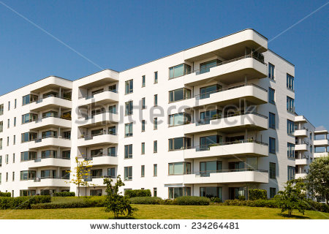
IMG05 | Aulaplaneta.com/3eso/matemáticas/sucesiones y progresiones/progresión geometrica | Cuaderno de Estudio | Fotografía | Horizontal | MA_09_08_CO_IMG05_small | 526 x 370 px | MA_09_08_CO_IMG05_zoom | 800 x 600 px
IMG06 | Aulaplaneta.com/3eso/matemáticas/sucesiones y progresiones/las progresiones geométricas/El producto de n términos de una progresión geométrica | Cuaderno de Estudio | Fotografía | Horizontal | MA_09_08_CO_IMG06_small | 526 x 370 px | MA_09_08_CO_IMG06_zoom | 800 x 600 px | 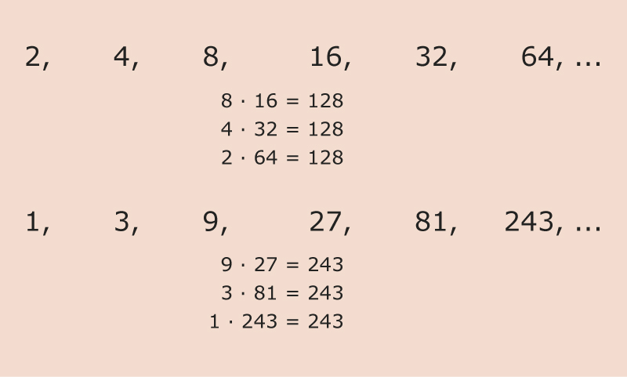
IMG07 | 153453917 | Cuaderno de Estudio | Fotografía | Horizontal | MA_09_08_CO_IMG07_small | 526 x 370 px | MA_09_08_CO_IMG07_zoom | 800 x 600 px | 

